Sheet1
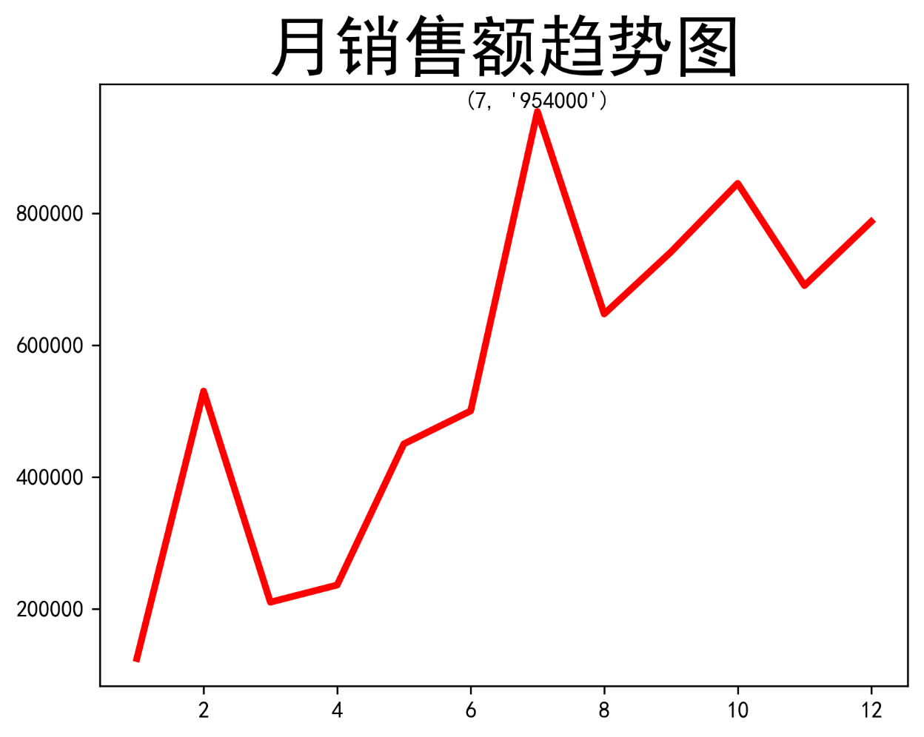
月份 | 销售额
1 | 124500
2 | 530000
3 | 210000
4 | 236000
5 | 450000
6 | 500000
7 | 954000
8 | 647000
9 | 741000
10 | 845000
11 | 690000
12 | 787000

